Penambahan
Nama Lembaga : PT SOLDER INDONESIA
No. Polis : 71900000001243

No. | No. Peserta | Nama Karyawan |  | Jenis Kelamin (Pria/Wanita) | Tanggal Lahir | Plan (Sesuai Hak Peserta; Cth: 100, 150, 500, dll) |  |  |  |  | Keterangan (mandatory : isi dengan V dan kelengkapan dokumennya) |  |  |  | Status (P/S/C)* | Jabatan/Posisi (khusus karyawan) | Tgl Efektif | KETERANGAN (Penambahan**, Pengurangan, Perubahan***)
 |  |  | Nama Peserta |  | (tgl-bln-thn) | (Rawat Inap) | (Melahirkan) | (Rawat Jalan) | (Rawat Gigi) | (Kacamata) | Peserta dalam kondisi sehat dan tidak sedang dalam perawatan RS | melampirkan surat keterangan (pengangkatan karyawan ; kelahiran anak; dan pernikahan) | Peserta utama tidak dalam keadaan hamil / mengandung | peserta > 65 tahun melampirkan surat keterangan sehat dari dokter rumah sakit |  |  | Perubahan
 |  |  |  |  | (cth: 1-Jan-70) |  |  |  |  |  |  |  |  |  |  |  | (tgl-bln-thn)
1 |  | Ayu Lintang Cahyani | AYU LINTANG CAHYANI | W | 1998-06-07 | IPG-500 |  | OPG-5000 | B |  | V |  | V |  | P | Staff | 13-May-24 | PENAMBAHAN PESERTA
2 |  | Alif Joko Prasetio | ALIF JOKO PRASETIO | P | 1992-10-09 | IPG-500 |  | OPG-5000 |  |  | V |  |  |  | P | Staff | 13-May-24 | PENAMBAHAN PESERTA
3 |  |  | SURYANI | W | 1991-04-29 | IPG-500 |  | OPG-5000 |  |  | V |  |  |  | S |  | 13-May-24 | PENAMBAHAN PESERTA
4 |  |  | LUBNA SYAKIRA ABDILLAH | W | 2018-12-29 | IPG-500 |  | OPG-5000 |  |  | V |  |  |  | C |  | 13-May-24 | PENAMBAHAN PESERTA
5 |  |  | MARYAM SHABIRA ABDILLAH | W | 2021-06-01 | IPG-500 |  | OPG-5000 |  |  | V |  |  |  | C |  | 13-May-24 | PENAMBAHAN PESERTA
6 |  |  | KHALID HADZIQ ABDULLAH | P | 2023-09-10 | IPG-500 |  | OPG-5000 |  |  | V |  |  |  | C |  | 13-May-24 | PENAMBAHAN PESERTA
7 |  | Susanto | SUSANTO | P | 1993-08-22 | IPG-500 |  | OPG-5000 |  |  | V |  |  |  | P | Staff | 13-May-24 | PENAMBAHAN PESERTA
8 |  |  | RAYUN WILANDA | W | 1994-07-16 | IPG-500 | MG-4000 | OPG-5000 | A |  | V |  |  |  | S |  | 13-May-24 | PENAMBAHAN PESERTA
9 |  |  | AKSA DEVANKA ARION | P | 2022-02-05 | IPG-500 |  | OPG-5000 |  |  | V |  |  |  | C |  | 13-May-24 | PENAMBAHAN PESERTA

Apabila data dan atau pernyataan-pernyataan lain yang kami sampaikan yang berkaitan dengan Akad Takaful ini ternyata tidak benar atau palsu sehingga dapat mempengaruhi pertimbangan seleksi risiko, sedangkan Polis telah berjalan,

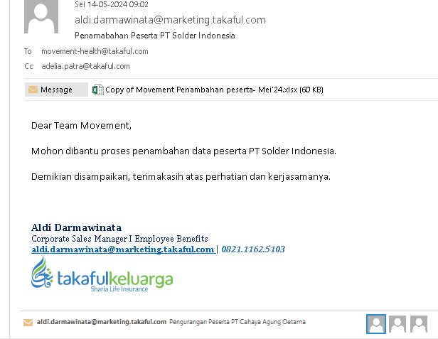
 | HR & GA

 | (Rahmawati)

